Defect Report - Template
Title | El usuario quiere modificar su cuenta pero ingresa una fecha de nacimiento inválida

Description / Overview | El usuario quiere colocar una fecha de nacimiento pero el sistema no tiene esa opcion

Reproduction Steps | 1- El usuario abre la pagina http://127.0.0.1:5000
 | 2- El usuario selecciona "Hello (Nombre del usuario)" y "Your profile"
 | 3- El usuario intenta seleccionar para colocar una fecha de nacimiento y no existe esa opcion
 | 4- El usuario completa los otros campos
 | 5- El usuario confirma la modificacion de la cuenta

Expected Behavior | El sistema deberia tener una opcion de colocar una fecha de nacimiento

Actual Behavior | El sistema no tiene una opcion para colocar una fecha de nacimiento
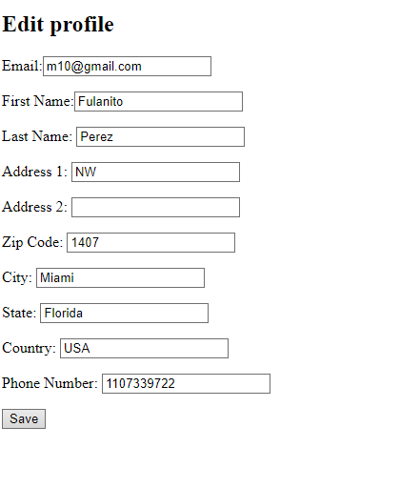
Incidence / Severity / Probability of reproduction | Severidad critica - Ocurre el 100% de las veces.

Story and Acceptance Criteria affected | Historia de usuario afectada: PE-53

Browsers tested | Google Chrome, v107.0.5304.107 (Build oficial) (64 bits)

Environment | QA environment, http://127.0.0.1:5000/account/profile/edit

Notes | En los requerimientos existe la descripcion de que el usuario puede colocar una fecha de nacimiento pero el sistema no lo tiene

